CRM ANALYSIS
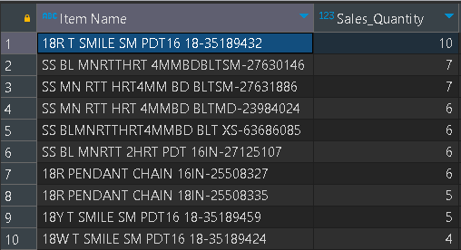
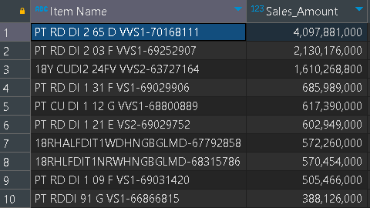
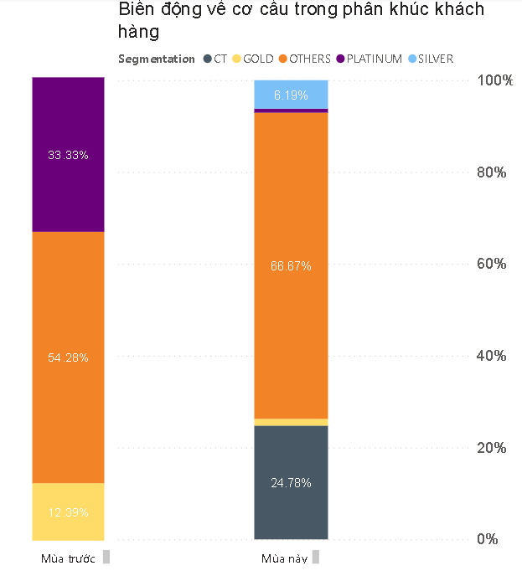
Segmentation | Total no. of clients | Total Sales | Total No. of Transactions | Total Items Sold | Transactions with >2 items | ATV (Average transaction value) | UPT (Unit per transaction) | Create Chart for presentation
 |  |  |  |  | 1 receipt/ transaction có từ 2 items trở lên | = Total Sales / Total No. of Transactions (C/D) | =Total items/ transaction (E/D)
Total | 339 | $1,483,871 | 386 | 483 | 92 | $3,844.23 | 1.25
PLATINUM | 3 | $336,580 | 3 | 4 | 1 | $112,193 | 1.33
(>$50K= >=)
GOLD | 5 | $138,262 | 6 | 8 | 2 | $23,044 | 1.33
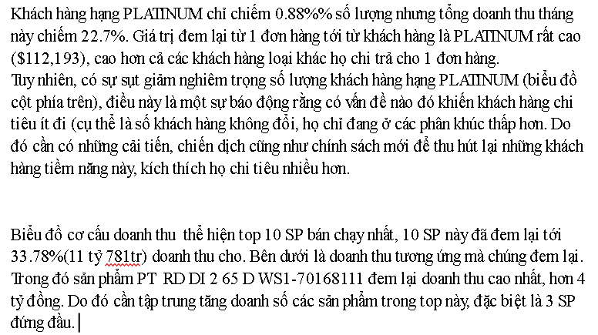
($25K - <$50K)
SILVER | 20 | $306,580 | 35 | 55 | 14 | $8,759 | 1.57
($10K – <$25K)
CLIENTELING or CT | 84 | $456,843 | 98 | 155 | 49 | $4,662 | 1.58
($3K - <$10K)
OTHERS | 226 | $245,583 | 386 | 261 | 26 | $636 | 0.68
(Spend threshold < $3K)
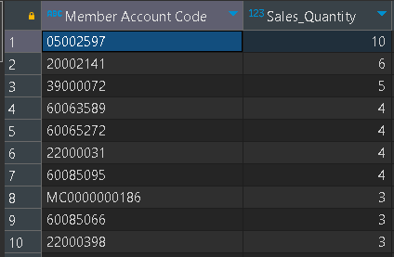
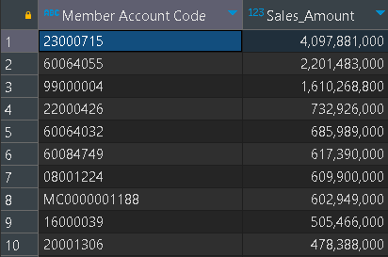
Questions:
Top 10 Member Account Code: | 1. By Sales Quantity
 | 2. By Sales Amount
Analyze by Scheme Name | 1. By Sales Quantity
 | 2. By Sales Amount
Top 10 Items sold

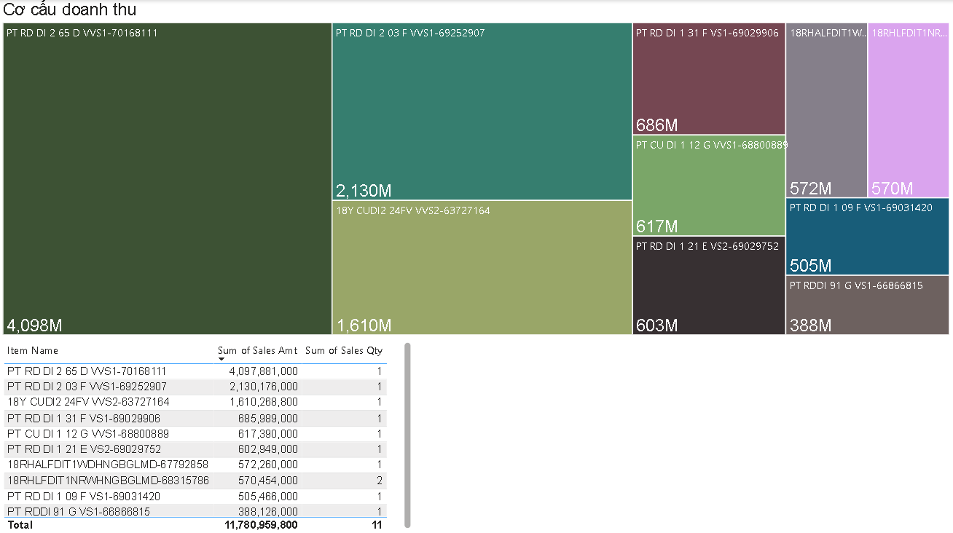
Note:
1. Không được dời vị trí các cột
2. Các trường thông tin khai thác được càng nhiều càng tốt
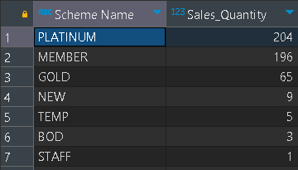
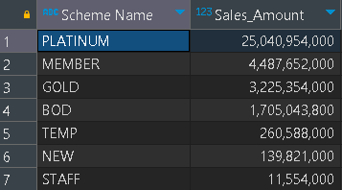
3. Nếu sử dụng công thức thì để nguyên công thức/ Nếu sử dụng pivot thì để nguyên pivot
4. Đưa ra insights từ các metrics khai thác được

